Clothes
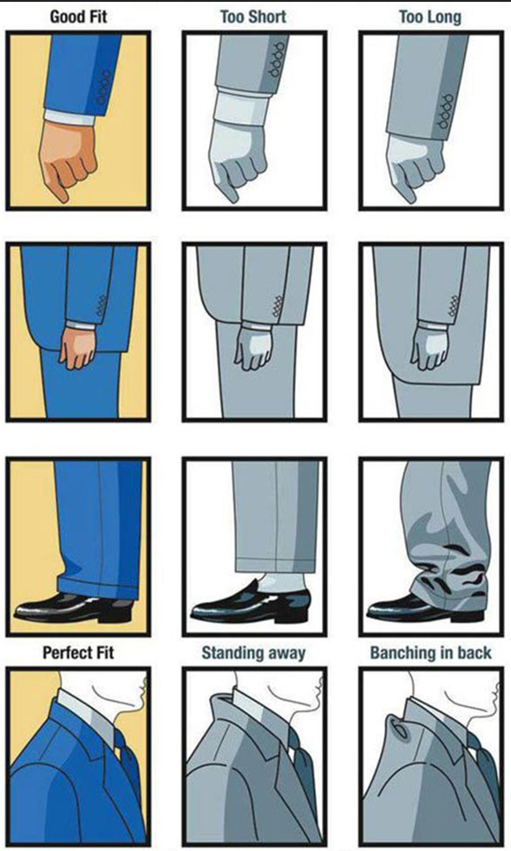
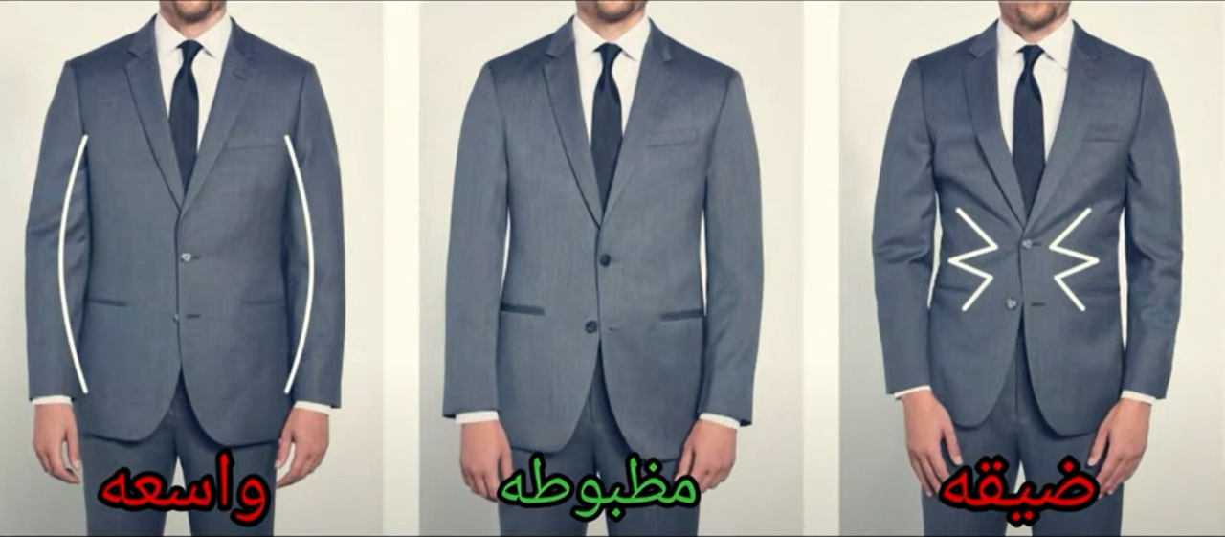
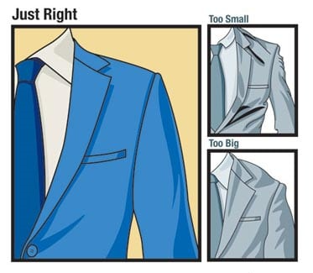
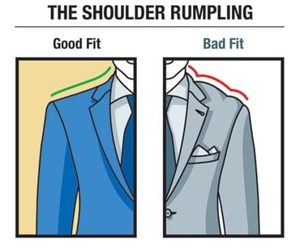
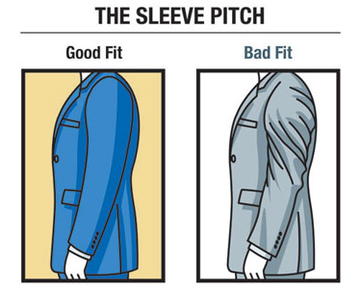
Categoriy | Description | Summary | Unit | Types | Measure | Model | Notes | Back
General Advice | ازاي تحافظ علي اللبس | الابيض بتنقعه من بليل في مسحوق + خل ابيض و تغسله لوحده | Upper | Undershirt | XL (4) | Cottonil
 |  | انما الاسود بتستخدم برسيل جيل و تبعده عن الشمس علشان بيبهت |  | T-Shirts | XL
 |  |  |  | Shirts | 44 | Venteal | Slim Fit | Good Suit
 |  |  | Pants | Jeans | 3 XL |  | Prefer More Licra cuz : relax movement
 |  |  |  | شيروال
Jeans | انواع البنطلونات الجينس | عدم الغسيل كتير + عدم استخدام مرحلة العصر |  | قماش
 | الحفاظ علي البنطلون الجينس | لما تتيجي تغسله اقلبه من جوه علشان ميبهتش | Shoes | كوتش | 43:45:00
 |  | يغسل في طبق عادي بميه ساقعة يتنشر بليل افضل |  | جزمة
 | تقصير البنطلون لغاية الكعب
Perfume | انواع العطور |  | فلوجرس | ميكاوي |  |  | Pants Types
 |  |  |  | تربو مصر

 |  |  |  |  |  |  | chinos pants
 |  |  |  |  |  |  | black denim pants

Glasses | النظارة

Fit Types
Relax Fit | Regular Fit | Slim Fit
Relax Fit | Straight | Slim Fit

Home
Back
صندوق الإسكان الاجتماعي ودعم التمويل العقاري | صندوق الإسكان الاجتماعي ودعم التمويل العقاري |FB | سمسار مصر
العقارية | عقار ماب | وزارة الإسكان والمرافق والمجتمعات العمرانية | فيسبوك
محمد عبدالناصر|FB | أطروحات هيئة المجتمعات العمرانية الجديدة | مشروعات هيئة المجتمعات العمرانية الجديدة
Youtube
شركات عقارية سيئة السمعة
 | سوق عقارات فيصل والهرم [samirsuleiman] | محمد عبدالناصر
عقارك هنا || يوتيوب | عمرو ذكي والاسكان | شقق رخيصه في الخصوص والقاهره
Groups
كلام فى المفيد
 | شقق الخصوص ايجار قديم [830399293979582] | شقق الخصوص [4388420047935686] | شقق رخيصه في الخصوص [687506725836805]
شقق تمليك ٢٠٠ ألف [2843509115887407] | شقق مفروشه للايجار فيصل والهرم [943068922832757] | شقق تمليك بمقدم/قسط [229042604342283] | شقق تمليك للبيع في عين شمس والف مسكن [4562086197178406]
شقق فيصل والهرم للبيع [1651864581497187] | شقق قانون قديم [360429968016346] | شقق مفروشة للايجار بالقاهرة [1029502674631019]

Name | Adreess | Phone Number | Other
كونتكت
مجموعة هيثم الرفاعي
النيل
الأولى تعمير
الأهلي للتمويل
آرتشر فاينانس للتمويل
المصرفية للتمويل

اسم | عنوان | محمول 1 | محمول 2 | محمول 3
مكتب العمدة للعقارات | 10 ش سليمان نور الدين العشرين .. فيصل.. جيزة مصـر | 1227504373 | 1023409495 | 1115204079
مكتب العمدة للعقارات | 10 ش سليمان نور الدين العشرين .. فيصل.. جيزة مصـر | 1028358685 | 1221416005
ابو حمزة | المرج - الخصوص - اسبيكو | 1125519116

Advises
لازم اتاكد ان العمارة مبنية علي ارض مترخصة
الارض ملك لواحد ولا لعدة اشخاص
و عليها منازعة قضائية ولا لأ
التأكد من رخصة مباني للعمارة و عدد ادوار المرصح ليها للبناء
العقد الخاص بالشقة
يحتوي علي ثمن الشقة
مواصفات الشقة
اسماء اصحاب الشقة
عند سداد المبلغ بالكامل يجب التوقيع هذا في العقد
لازم صورة من كل اوراق الارض و الرخصة
في شرط جزائي في حين الاختلاف علي امر ما زي التاخير

قبل ما تشترى شقة اسمع هذه النصائح حتى لا تندم وقت لا ينفع الندم

